圖表索引
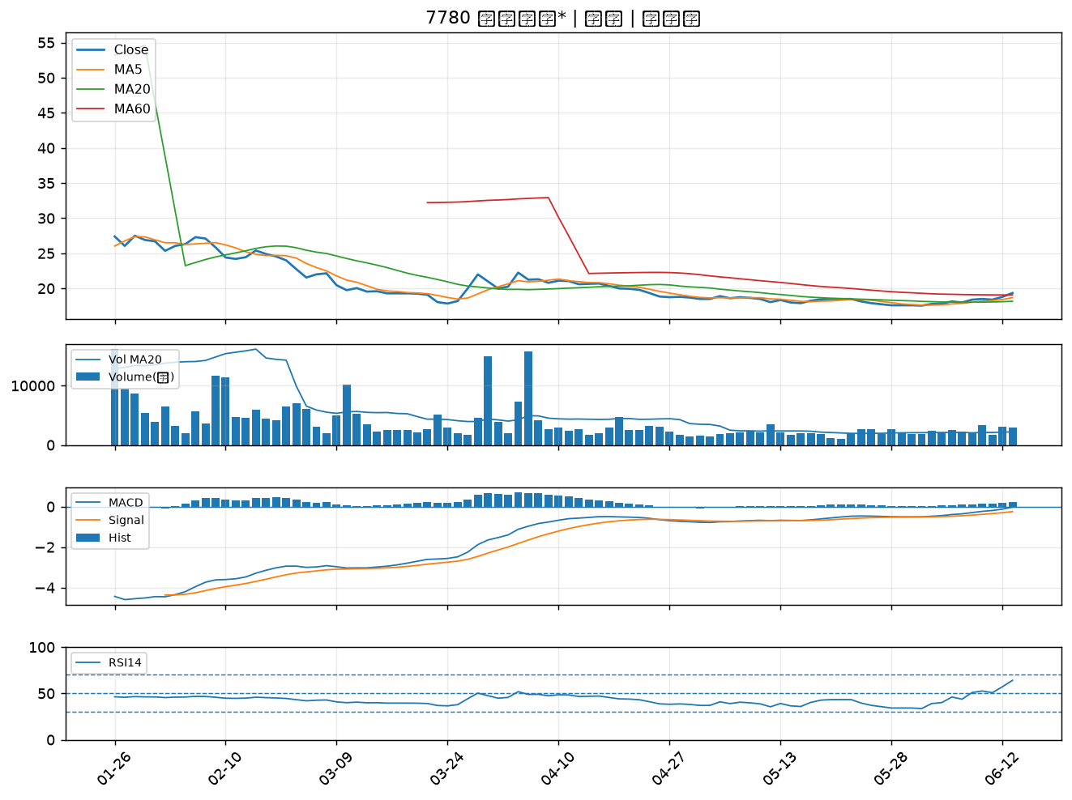
股票代號 | 股票名稱 | 市場 | 買進觀察分級 | 主力突破分數 | 圖表路徑
2851 | 中再保 | 上市 | A級 | 6 | output/charts/20260615/2851_中再保.png
2610 | 華航 | 上市 | A級 | 6 | output/charts/20260615/2610_華航.png
4958 | 臻鼎-KY | 上市 | A級 | 5 | output/charts/20260615/4958_臻鼎-KY.png
6525 | 捷敏-KY | 上市 | A級 | 5 | output/charts/20260615/6525_捷敏-KY.png
4721 | 美琪瑪 | 上櫃 | A級 | 5 | output/charts/20260615/4721_美琪瑪.png
6693 | 廣閎科 | 上櫃 | A級 | 5 | output/charts/20260615/6693_廣閎科.png
1808 | 潤隆 | 上市 | A級 | 5 | output/charts/20260615/1808_潤隆.png
3624 | 光頡 | 上櫃 | A級 | 4 | output/charts/20260615/3624_光頡.png
6139 | 亞翔 | 上市 | A級 | 4 | output/charts/20260615/6139_亞翔.png
6259 | 百徽 | 上櫃 | A級 | 4 | output/charts/20260615/6259_百徽.png
6834 | 天二科技 | 上市 | A級 | 4 | output/charts/20260615/6834_天二科技.png
8121 | 越峰 | 上櫃 | A級 | 4 | output/charts/20260615/8121_越峰.png
6220 | 岳豐 | 上櫃 | A級 | 4 | output/charts/20260615/6220_岳豐.png
8131 | 福懋科 | 上市 | A級 | 3 | output/charts/20260615/8131_福懋科.png
2425 | 承啟 | 上市 | A級 | 3 | output/charts/20260615/2425_承啟.png
9946 | 三發地產 | 上市 | B級 | 6 | output/charts/20260615/9946_三發地產.png
2903 | 遠百 | 上市 | B級 | 5 | output/charts/20260615/2903_遠百.png
6156 | 松上 | 上櫃 | B級 | 5 | output/charts/20260615/6156_松上.png
4716 | 大立 | 上櫃 | B級 | 5 | output/charts/20260615/4716_大立.png
2537 | 聯上發 | 上市 | B級 | 4 | output/charts/20260615/2537_聯上發.png
2915 | 潤泰全 | 上市 | B級 | 4 | output/charts/20260615/2915_潤泰全.png
3008 | 大立光 | 上市 | B級 | 4 | output/charts/20260615/3008_大立光.png
2887 | 台新新光金 | 上市 | B級 | 3 | output/charts/20260615/2887_台新新光金.png
4923 | 力士 | 上櫃 | B級 | 3 | output/charts/20260615/4923_力士.png
6196 | 帆宣 | 上市 | B級 | 3 | output/charts/20260615/6196_帆宣.png
2618 | 長榮航 | 上市 | B級 | 3 | output/charts/20260615/2618_長榮航.png
2890 | 永豐金 | 上市 | B級 | 3 | output/charts/20260615/2890_永豐金.png
2472 | 立隆電 | 上市 | B級 | 3 | output/charts/20260615/2472_立隆電.png
3152 | 璟德 | 上櫃 | B級 | 3 | output/charts/20260615/3152_璟德.png
7780 | 大研生醫* | 上市 | B級 | 2 | output/charts/20260615/7780_大研生醫*.png

2851 中再保｜A級
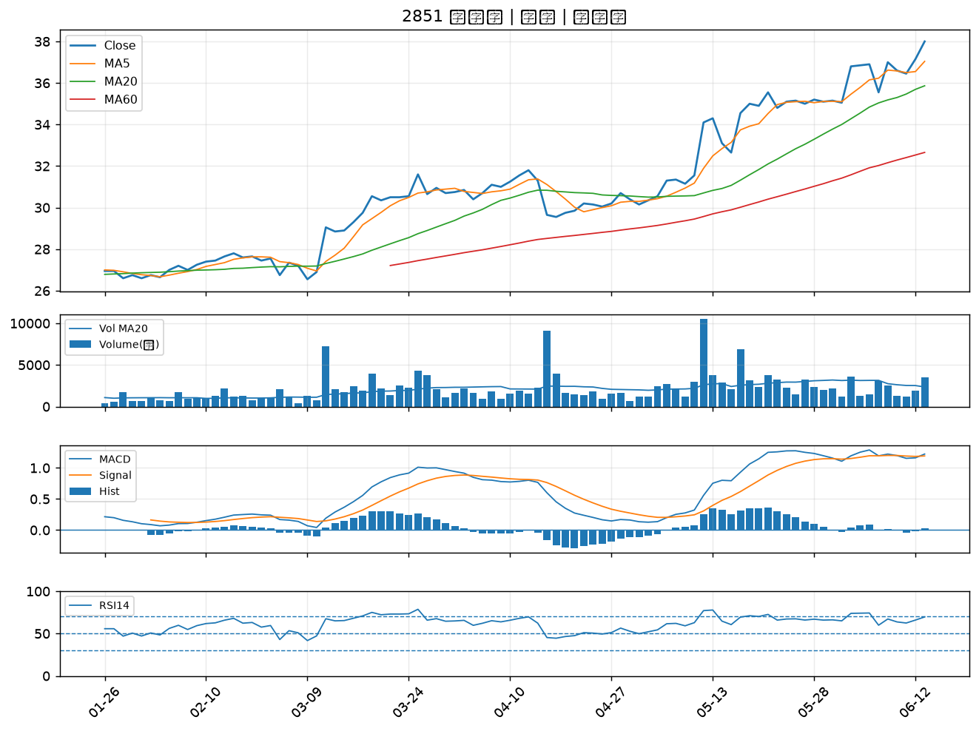

2610 華航｜A級
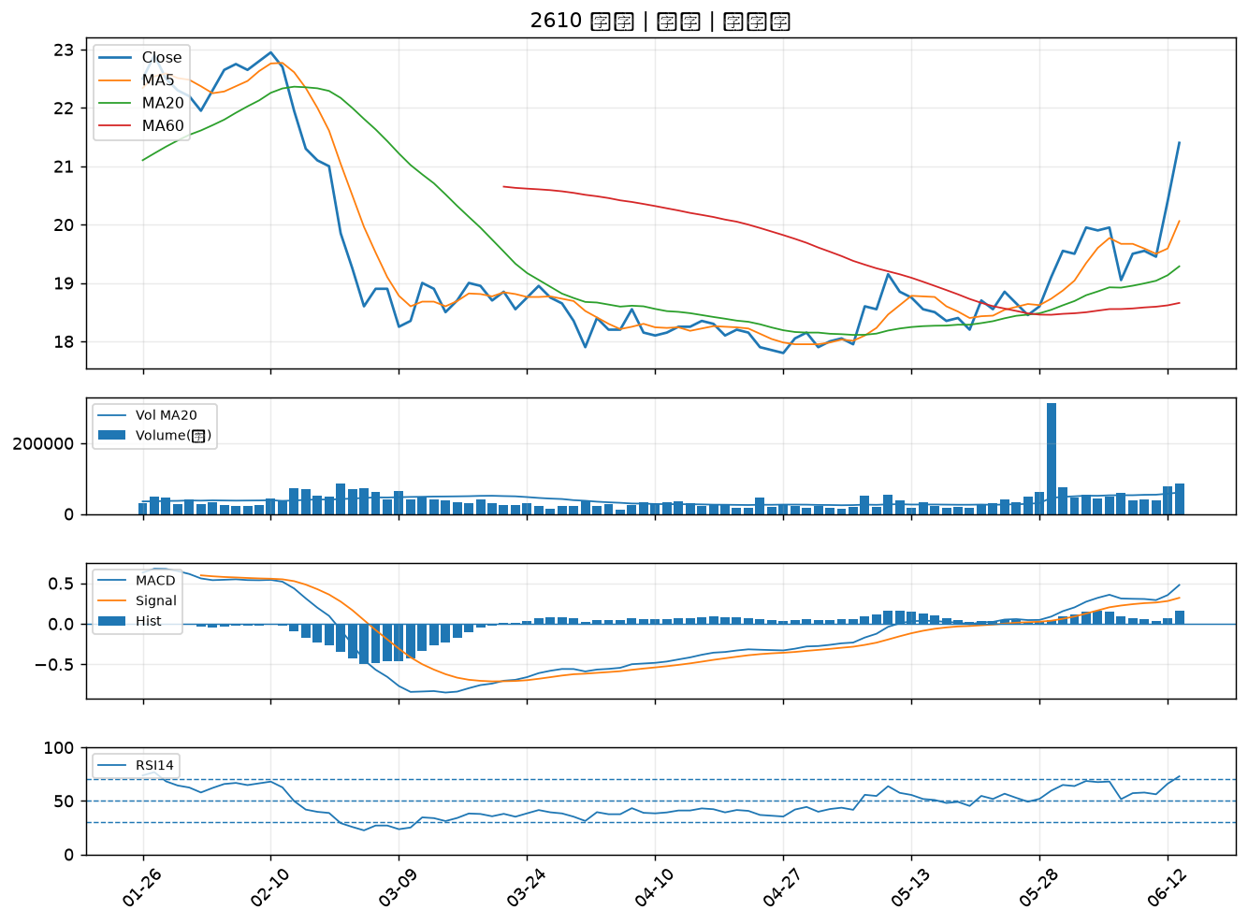

4958 臻鼎-KY｜A級
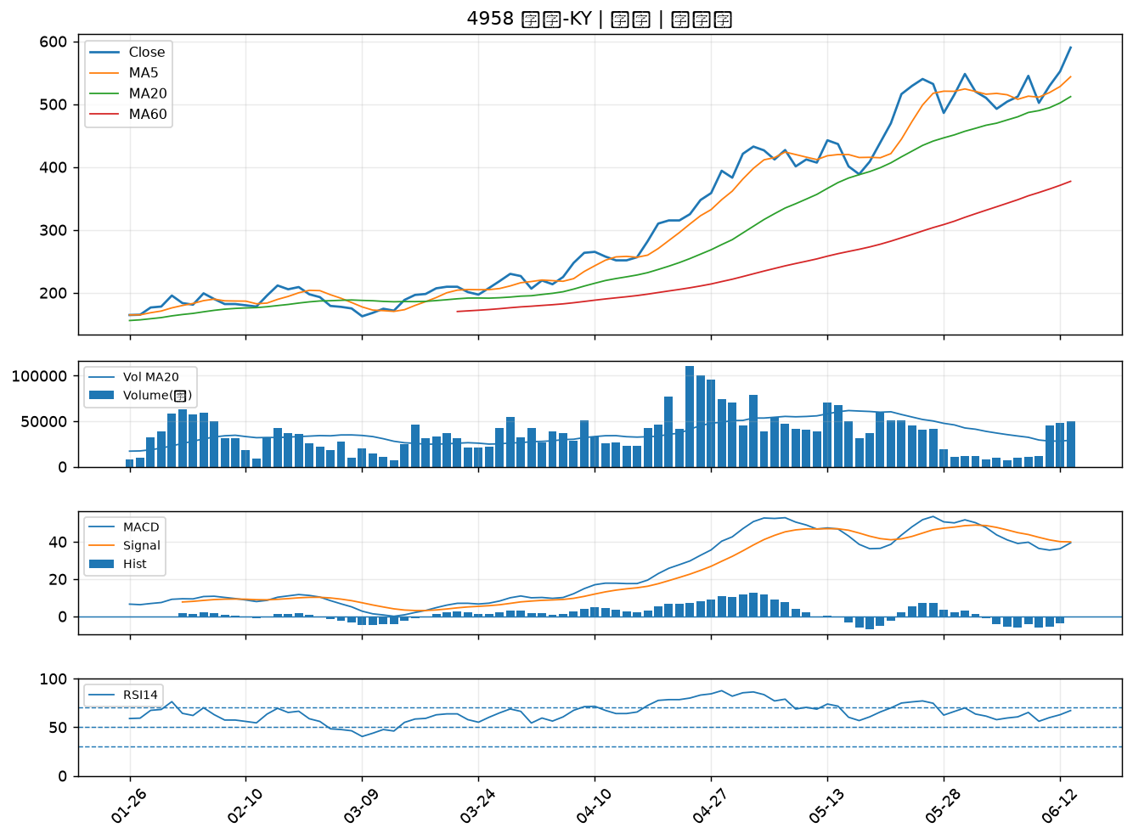

6525 捷敏-KY｜A級
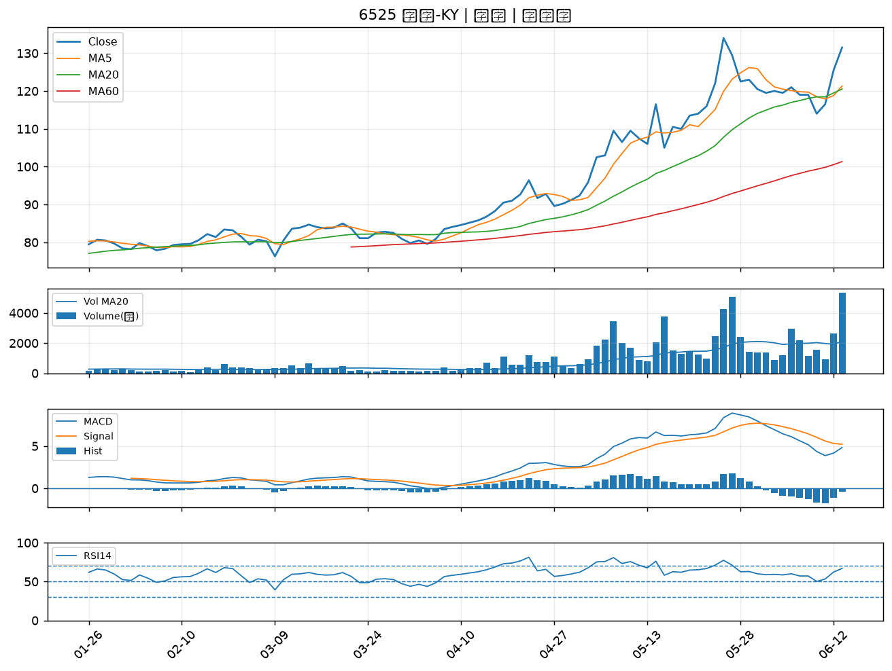

4721 美琪瑪｜A級
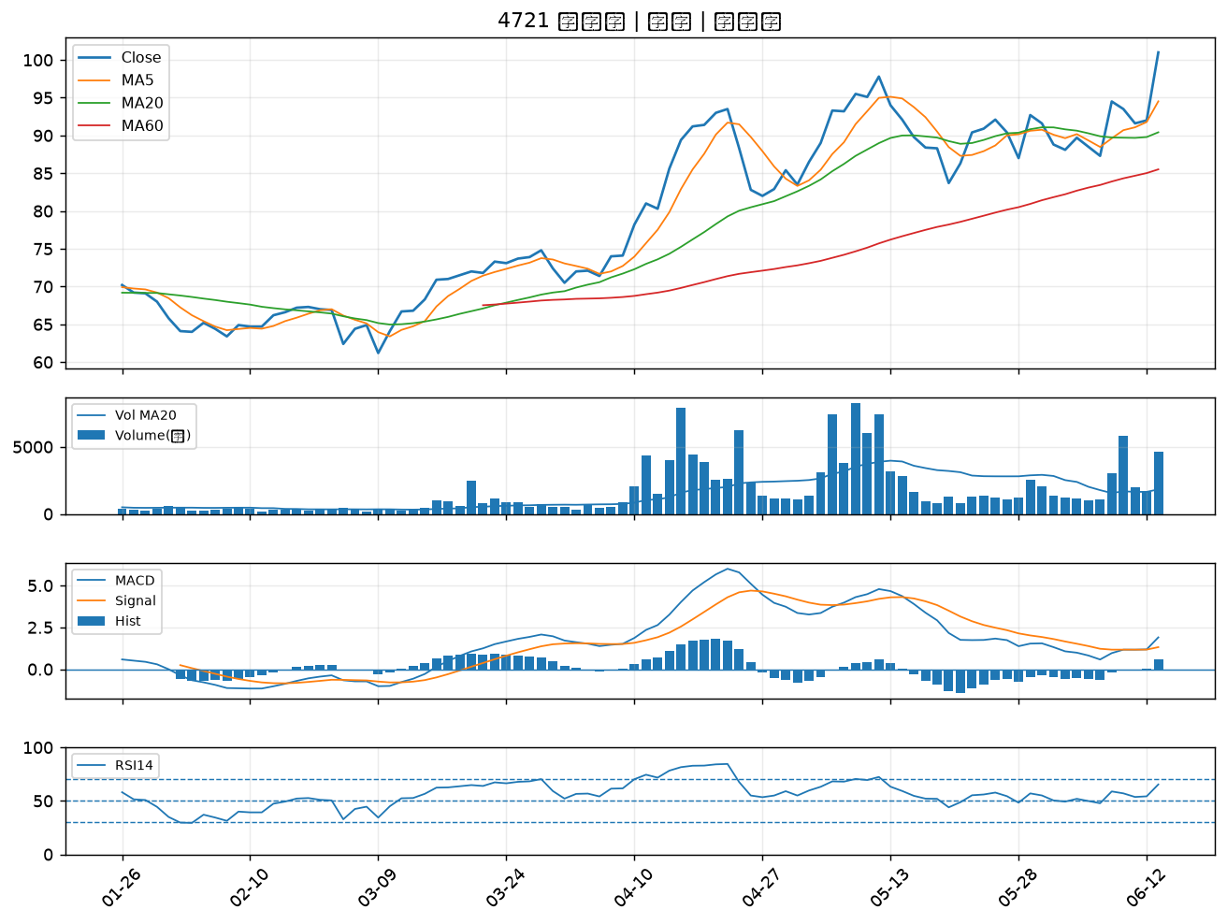

6693 廣閎科｜A級
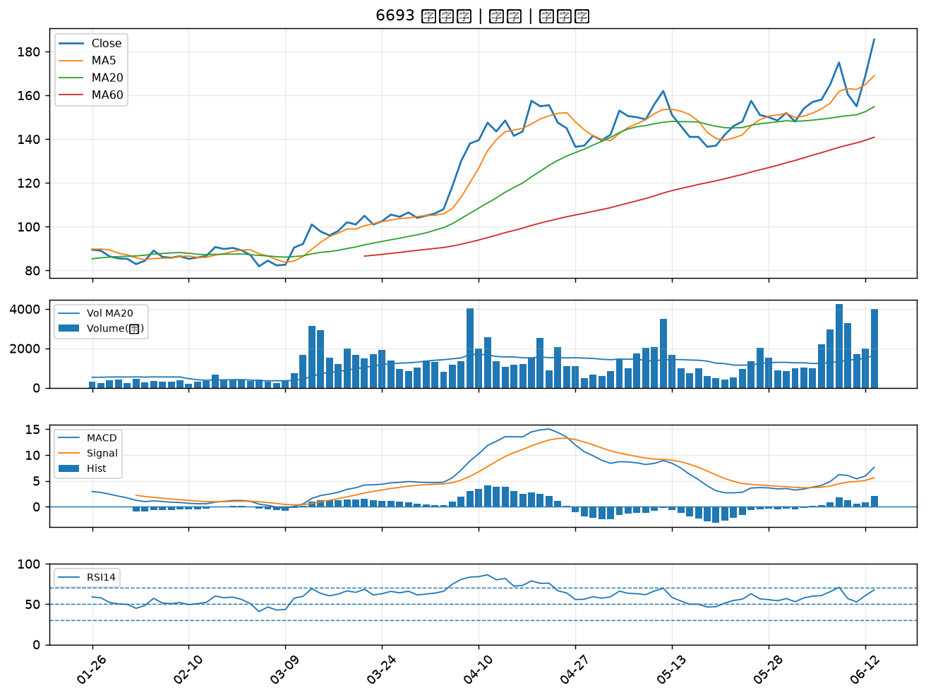

1808 潤隆｜A級
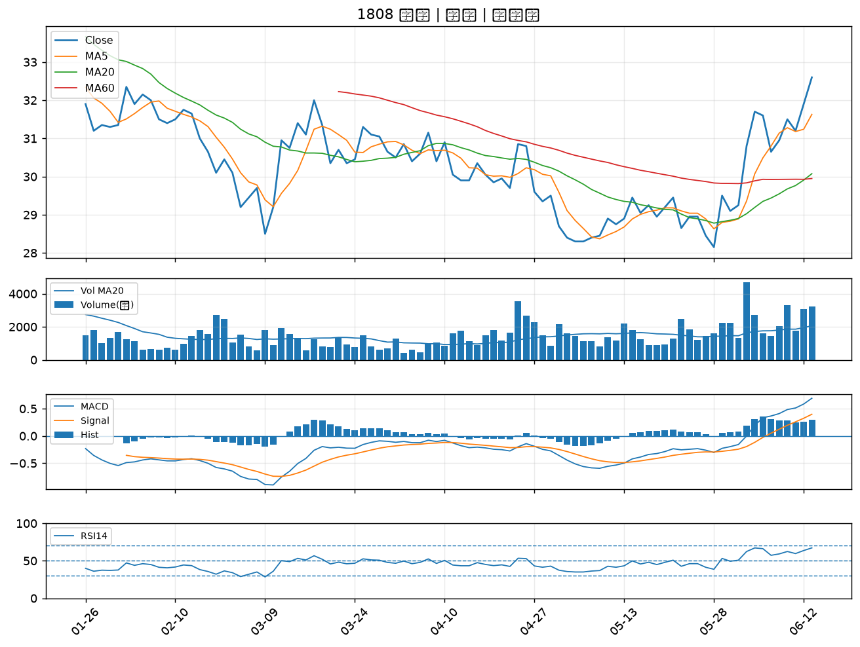

3624 光頡｜A級
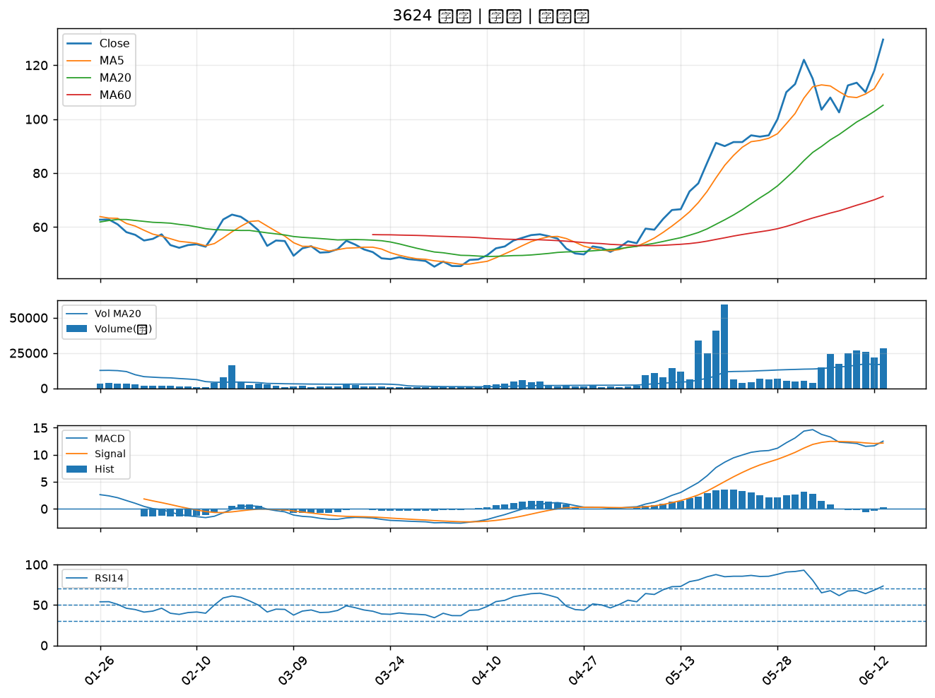

6139 亞翔｜A級
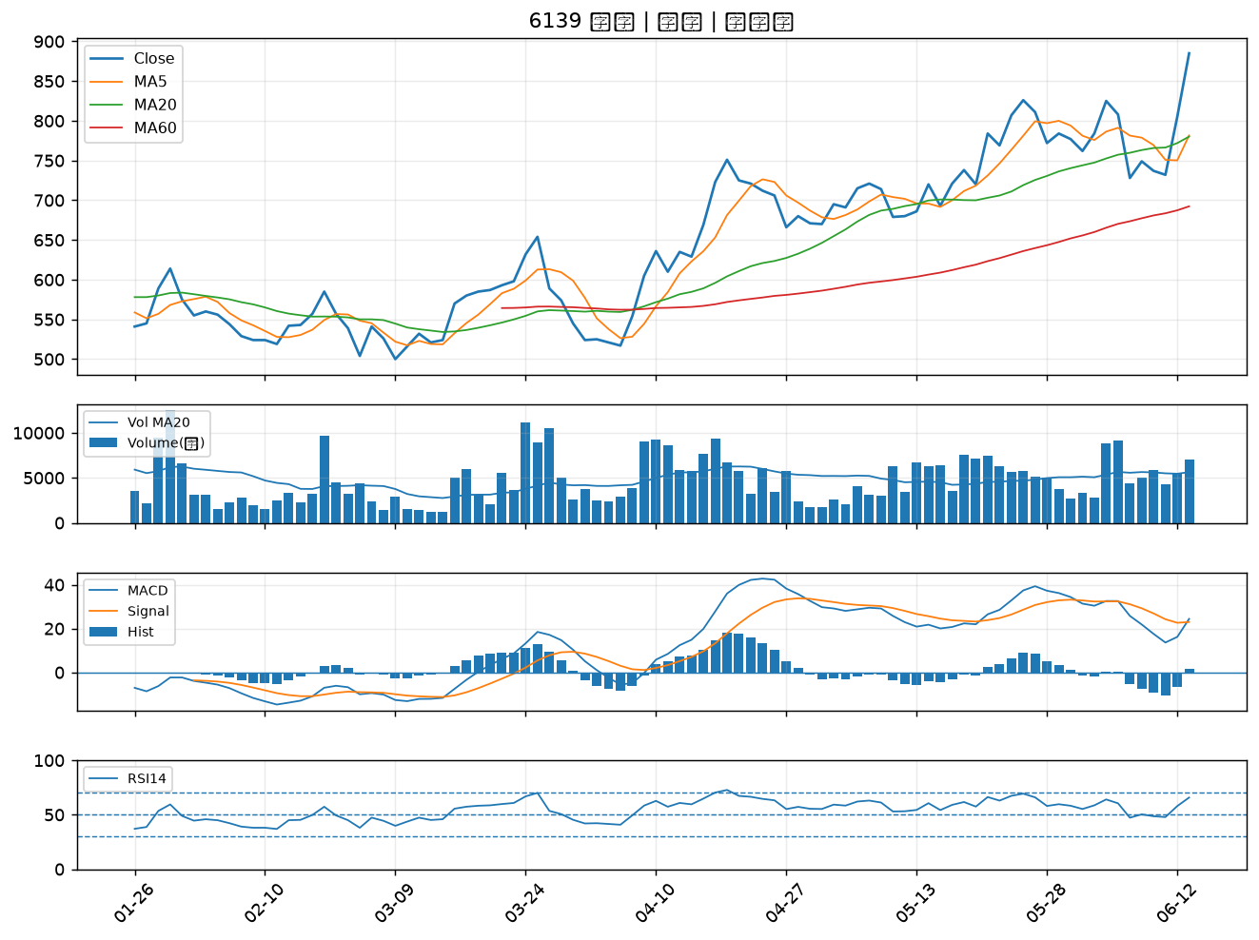

6259 百徽｜A級
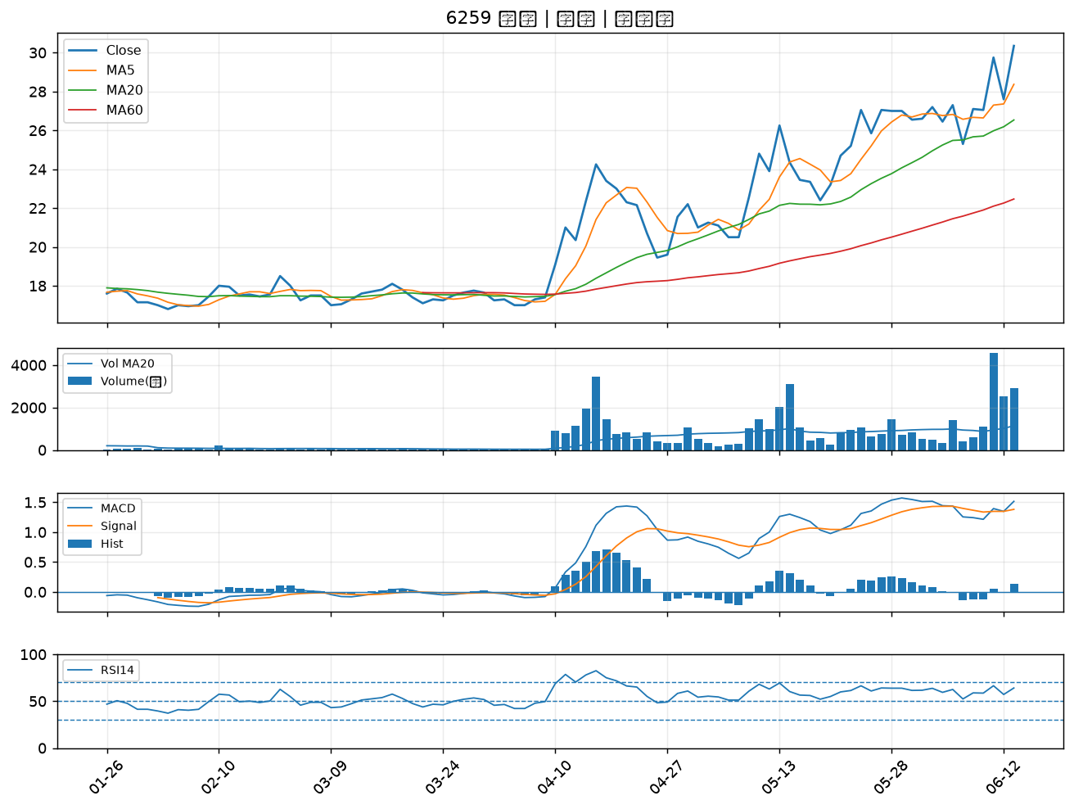

6834 天二科技｜A級
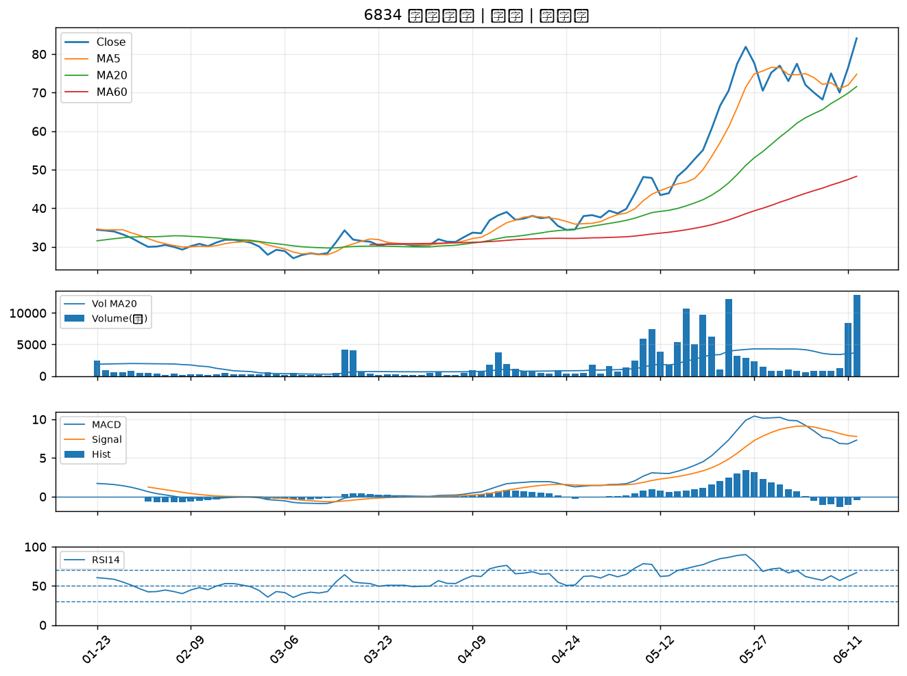

8121 越峰｜A級
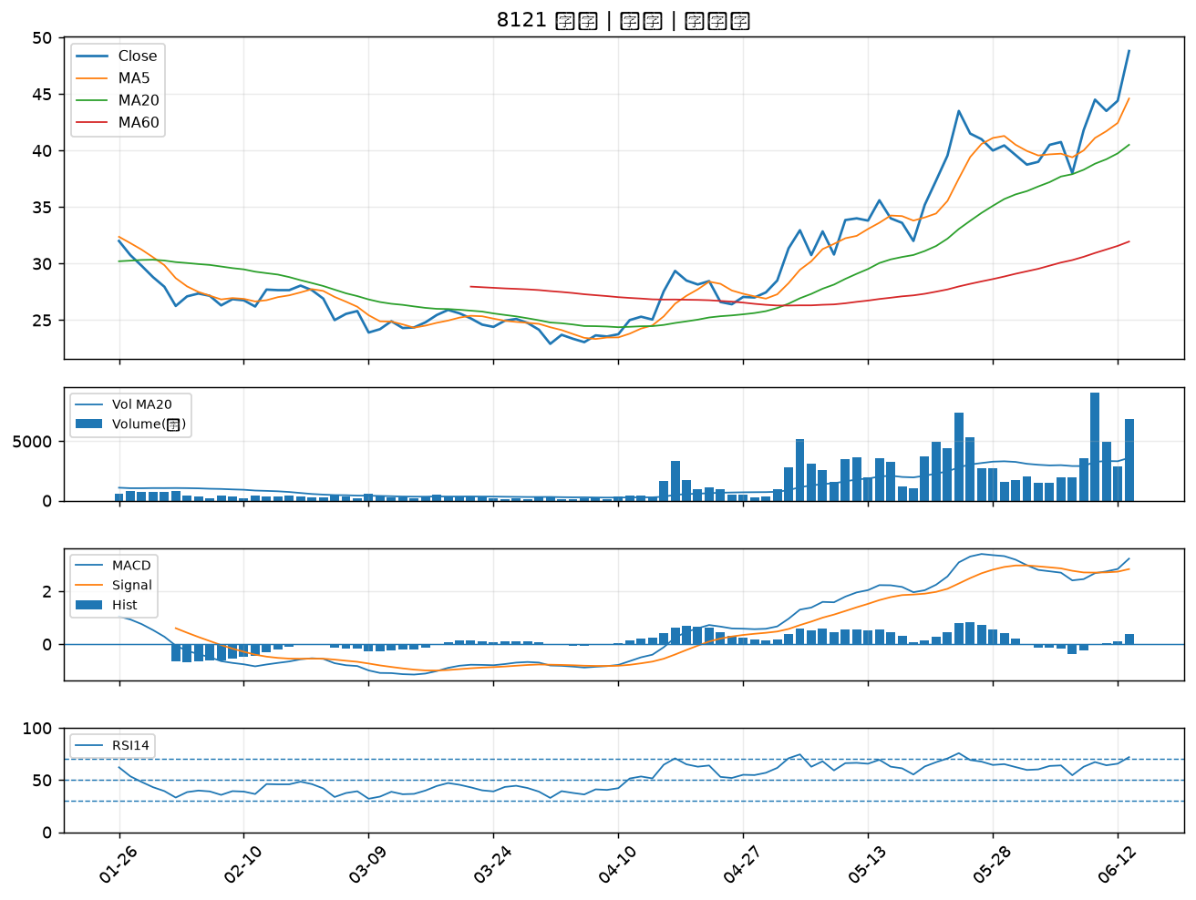

6220 岳豐｜A級
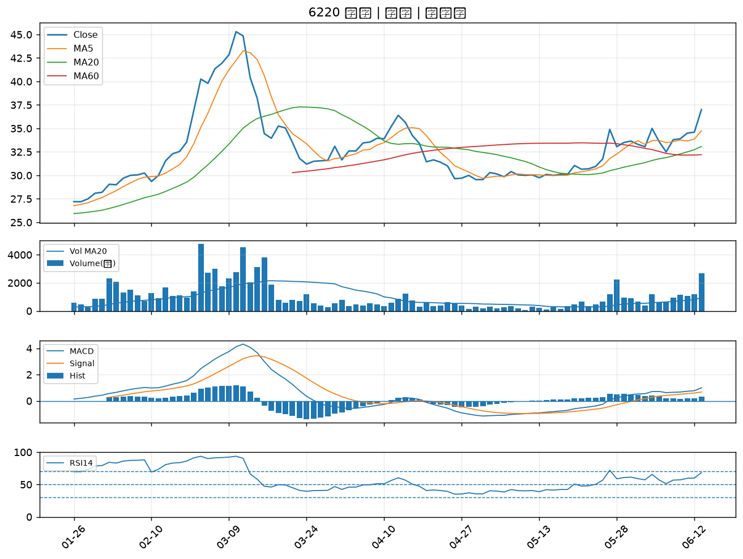

8131 福懋科｜A級
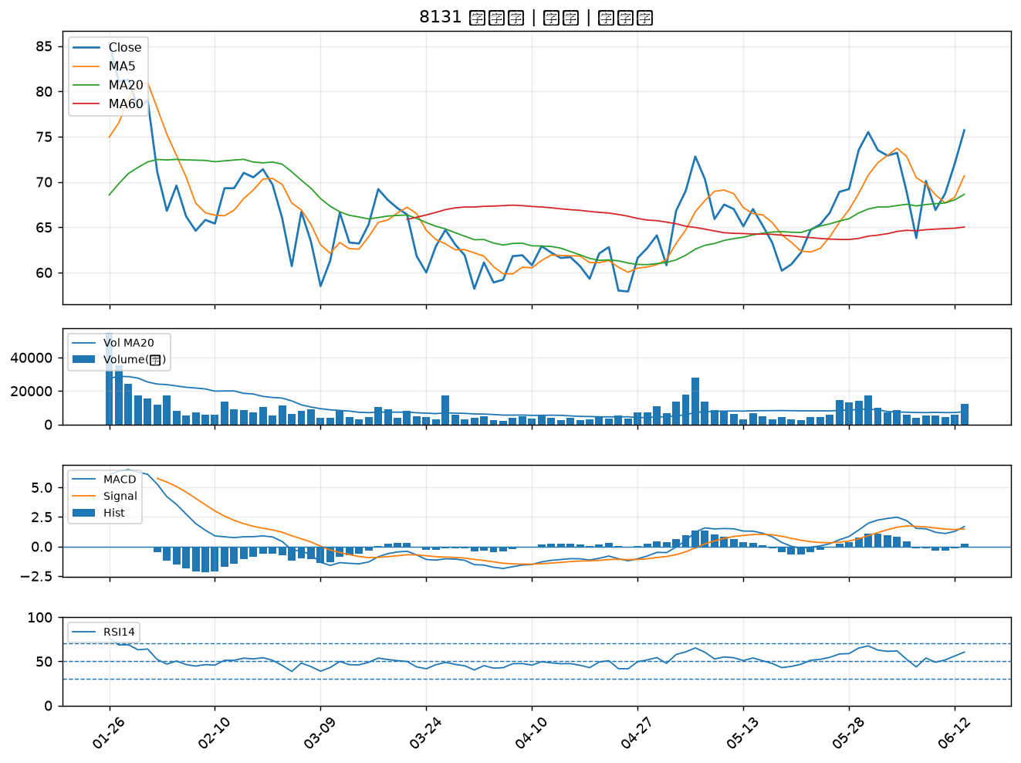

2425 承啟｜A級
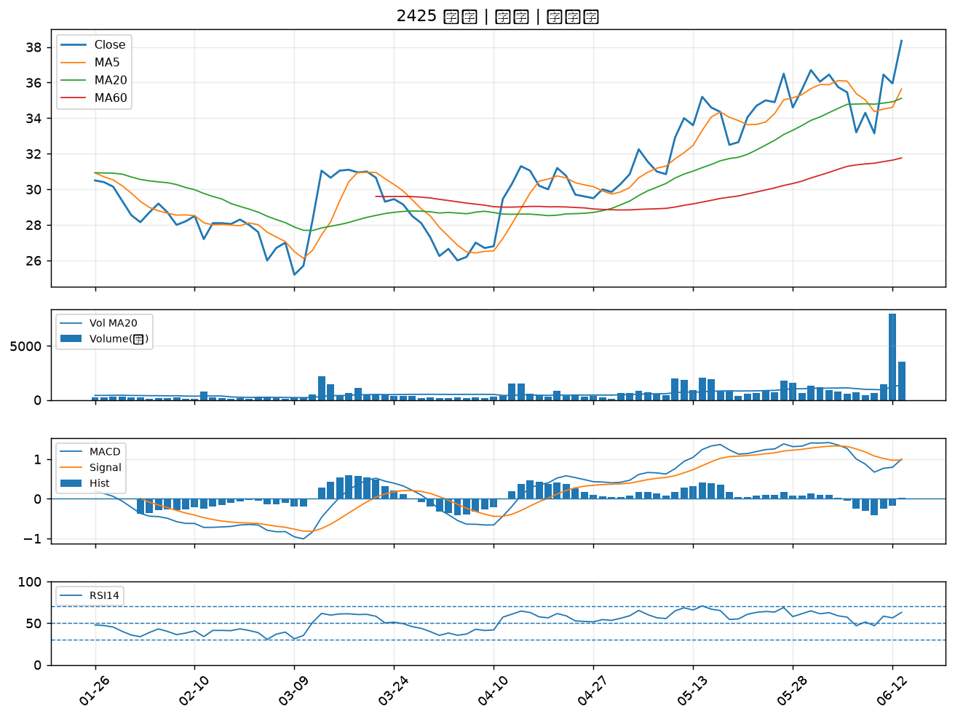

9946 三發地產｜B級
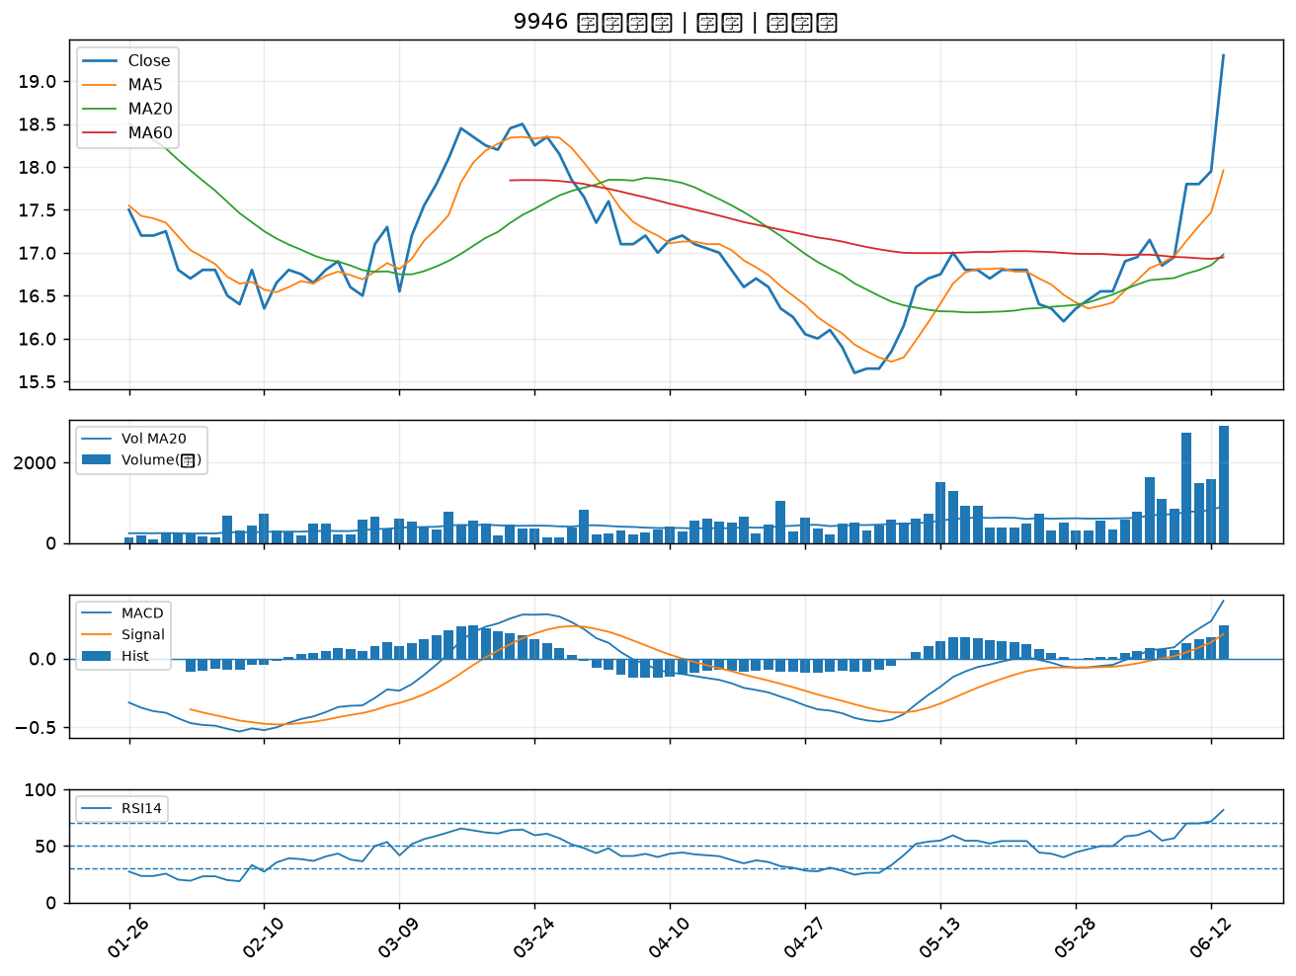

2903 遠百｜B級
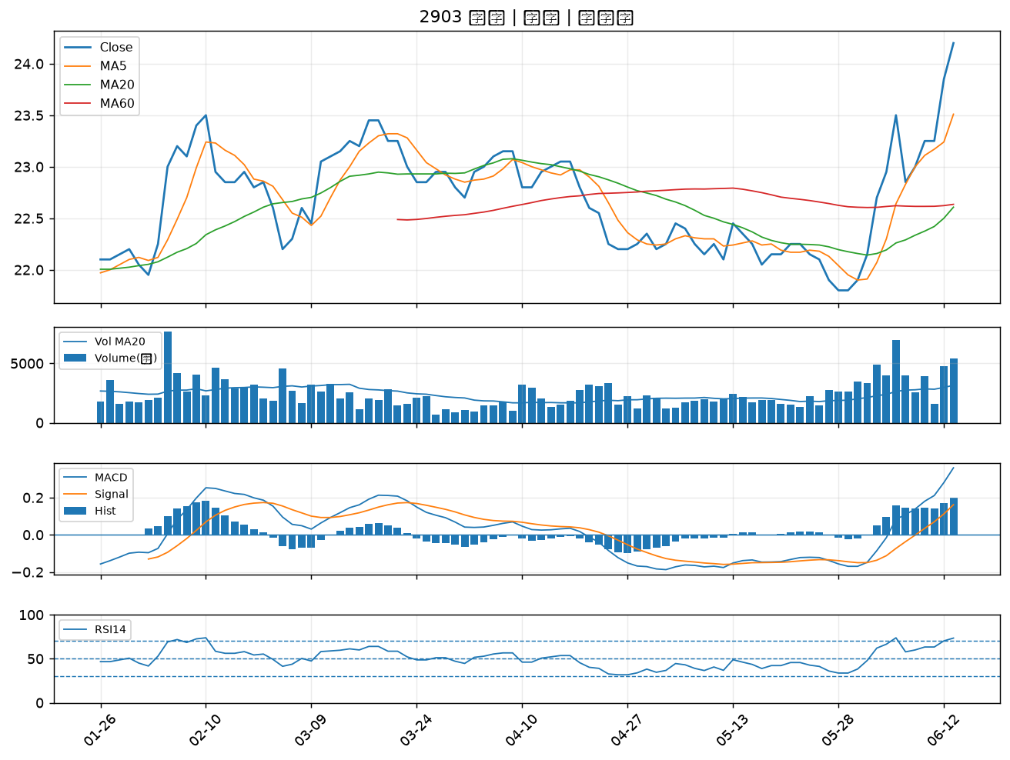

6156 松上｜B級
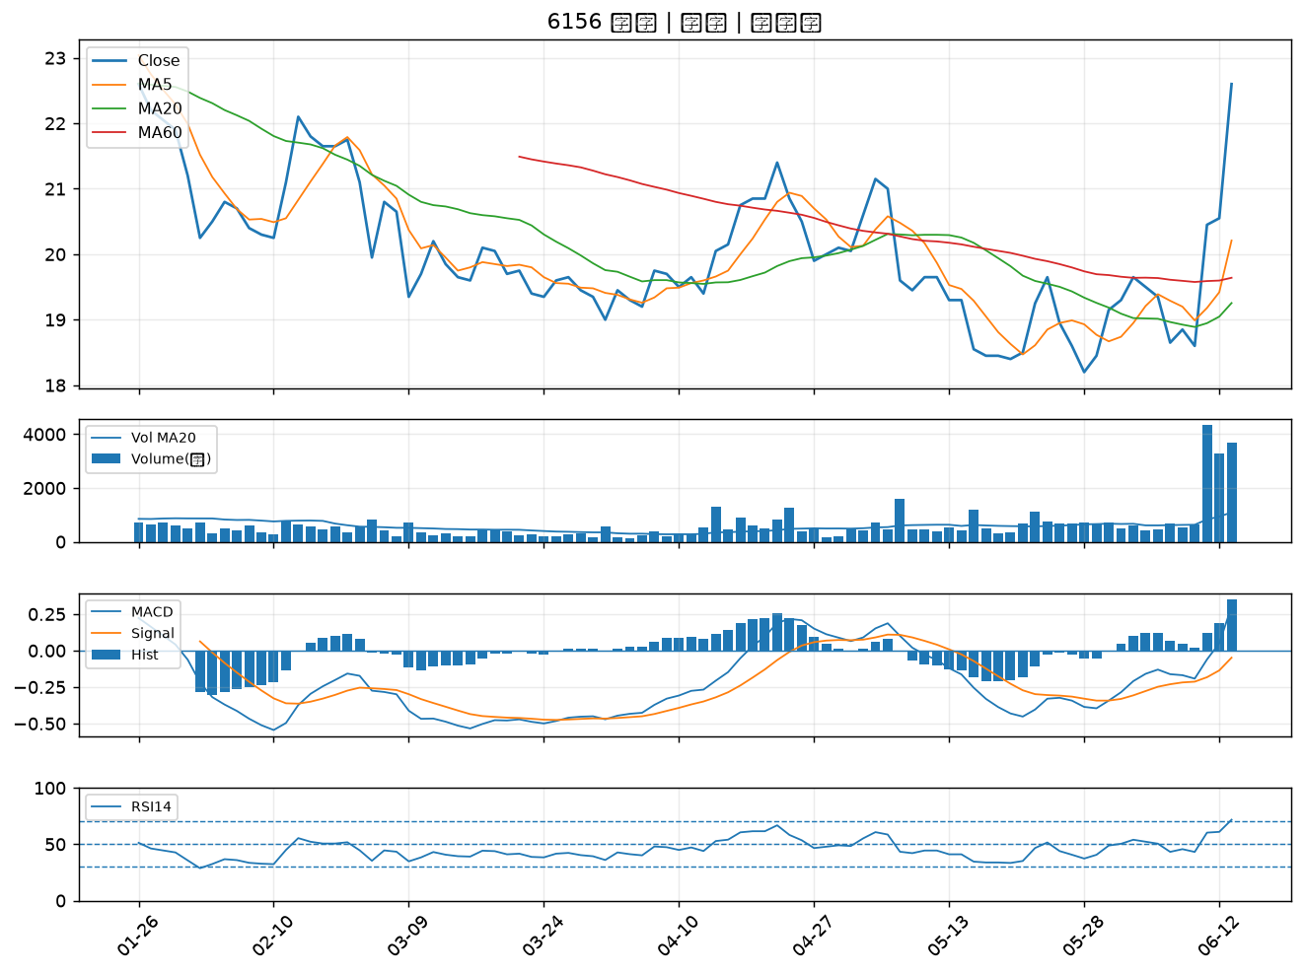

4716 大立｜B級
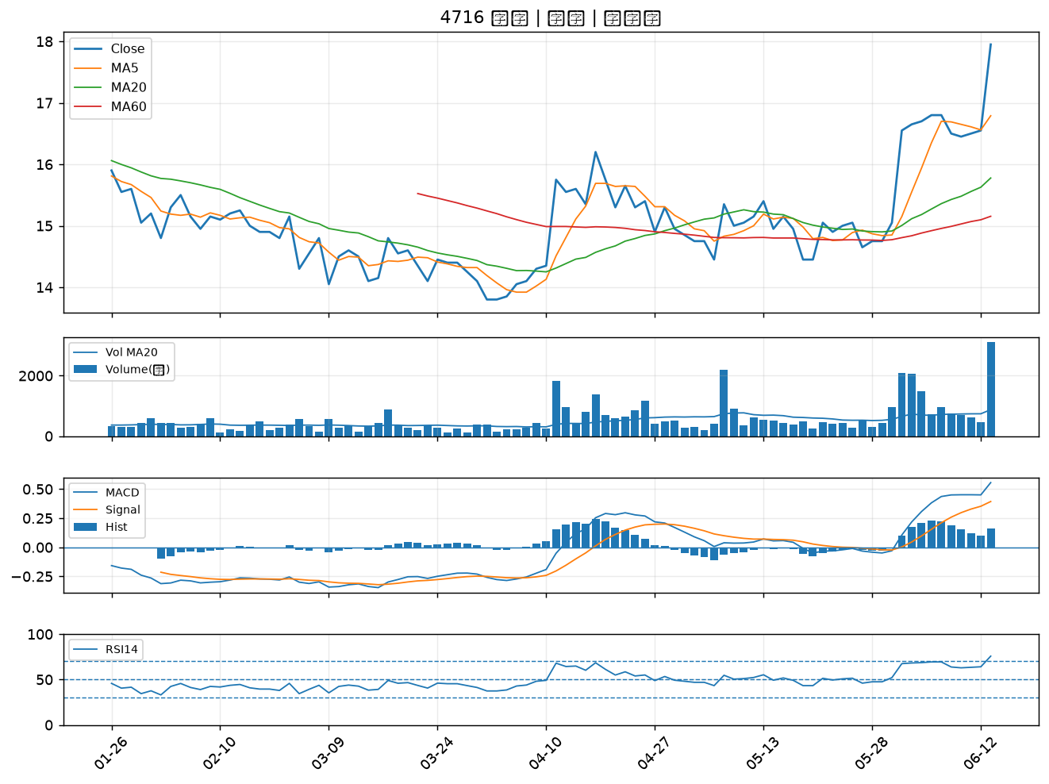

2537 聯上發｜B級
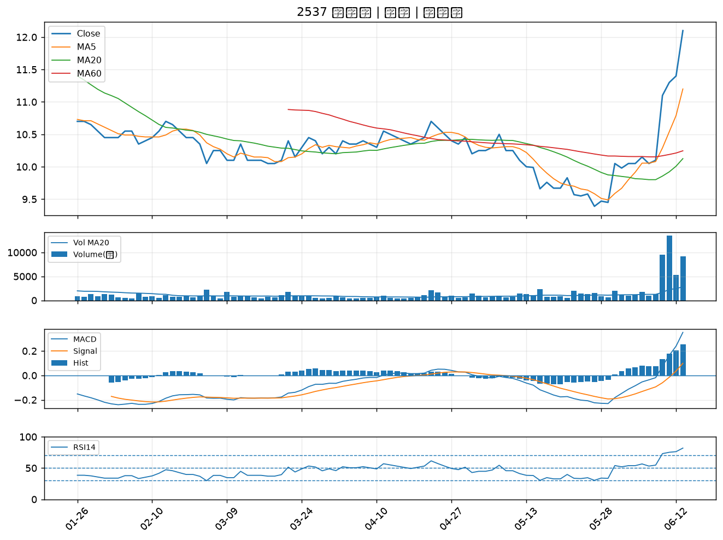

2915 潤泰全｜B級
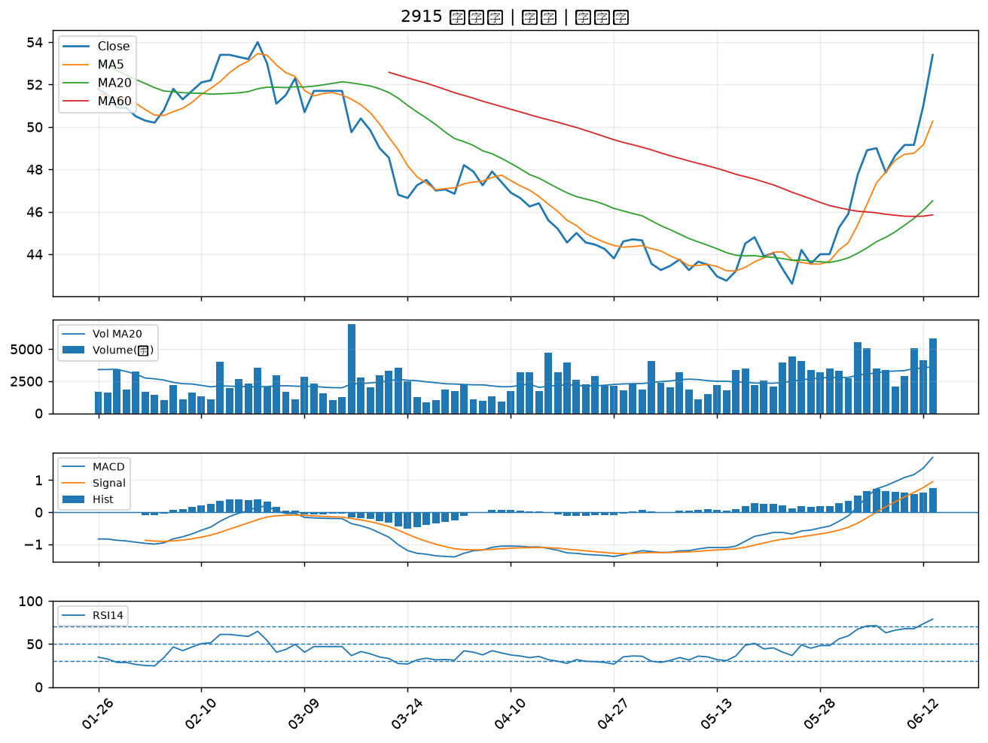

3008 大立光｜B級
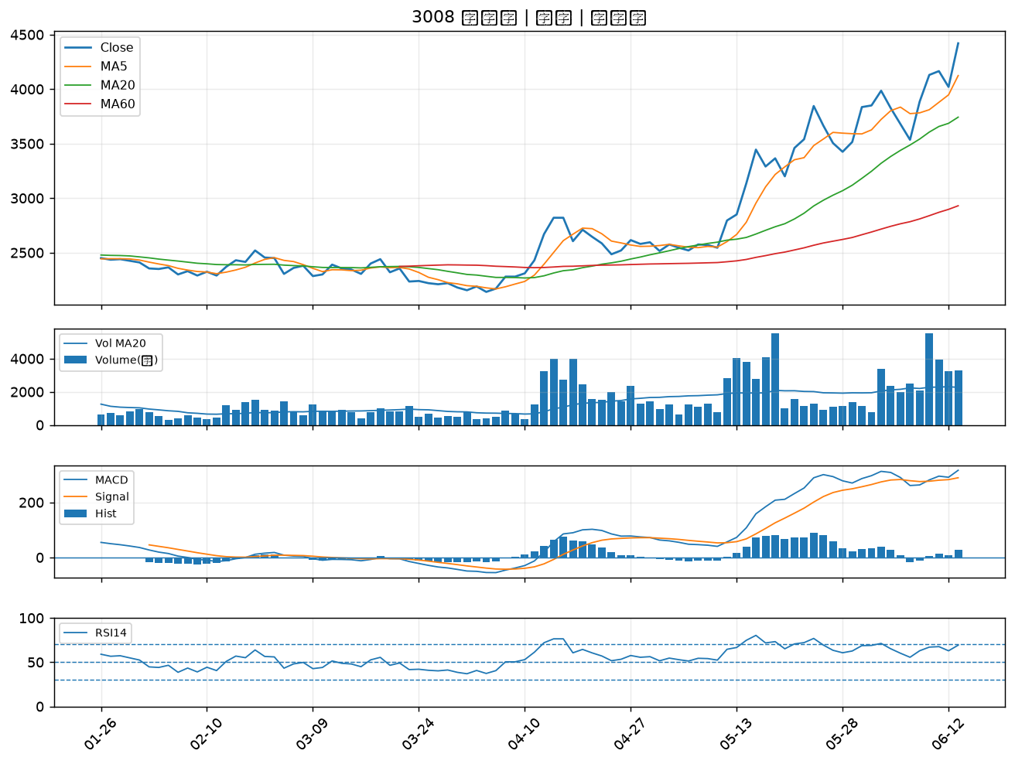

2887 台新新光金｜B級
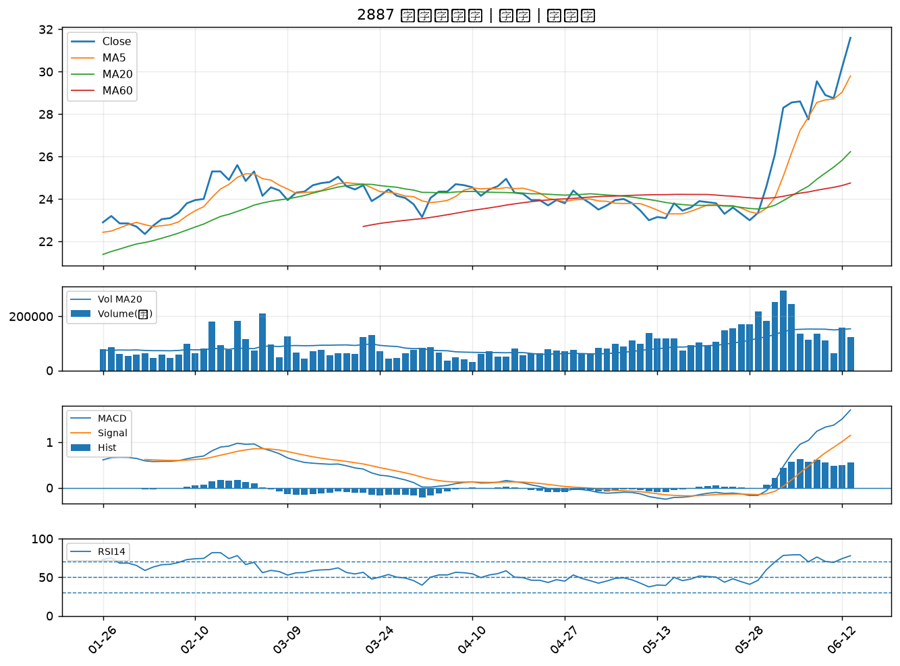

4923 力士｜B級
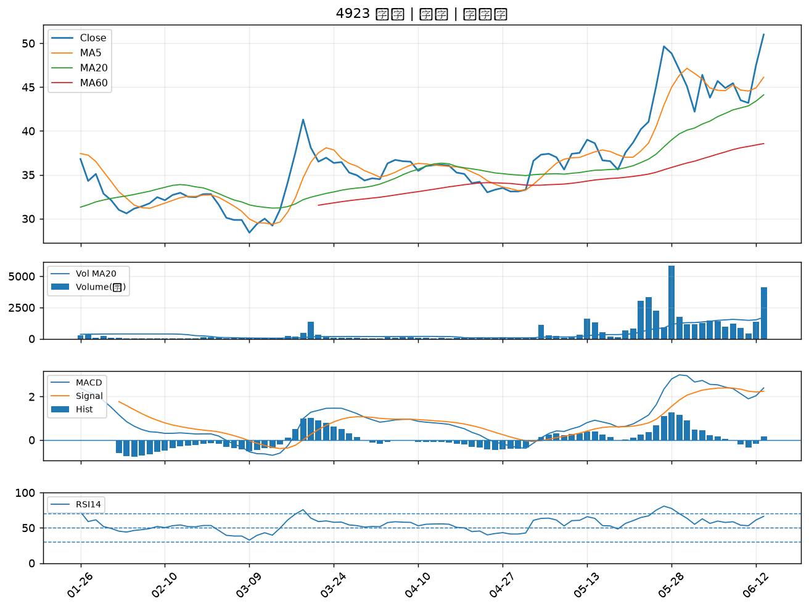

6196 帆宣｜B級
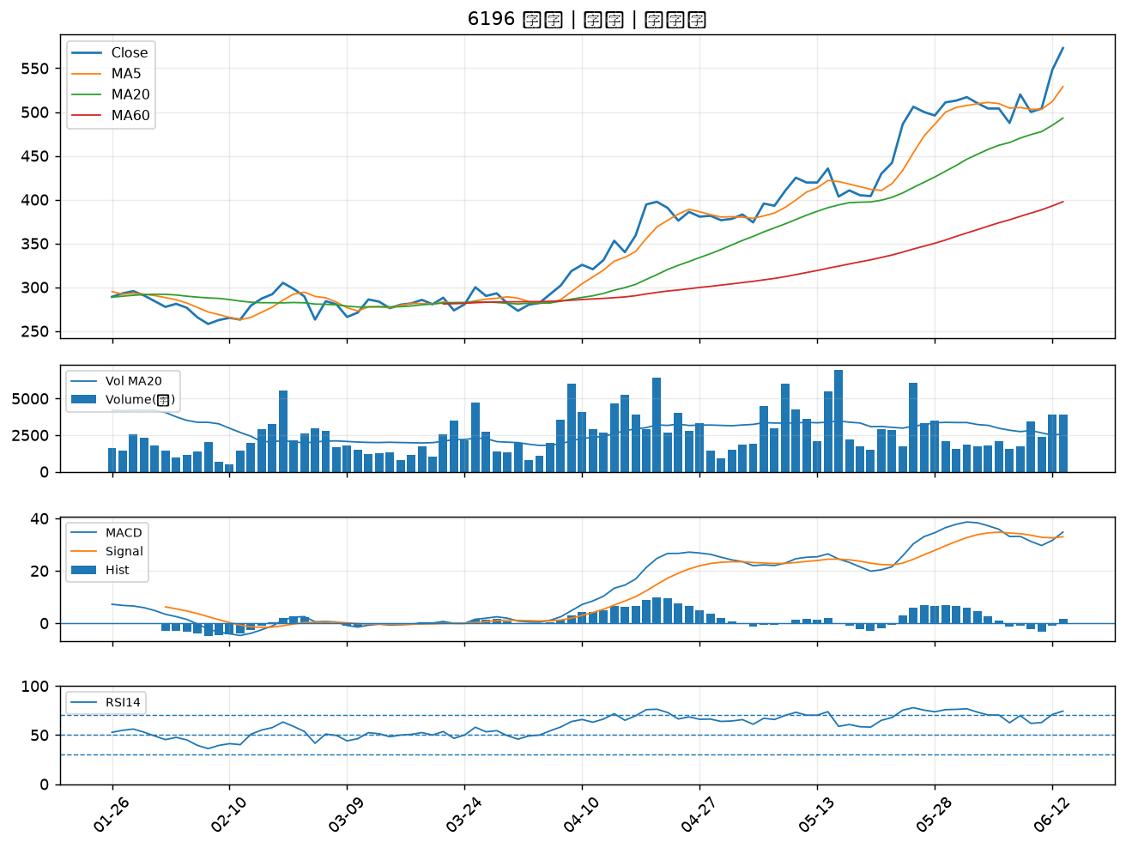

2618 長榮航｜B級
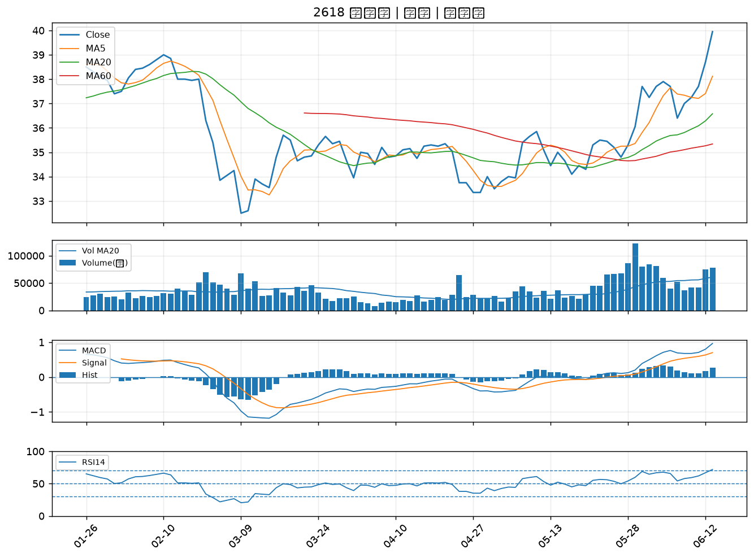

2890 永豐金｜B級
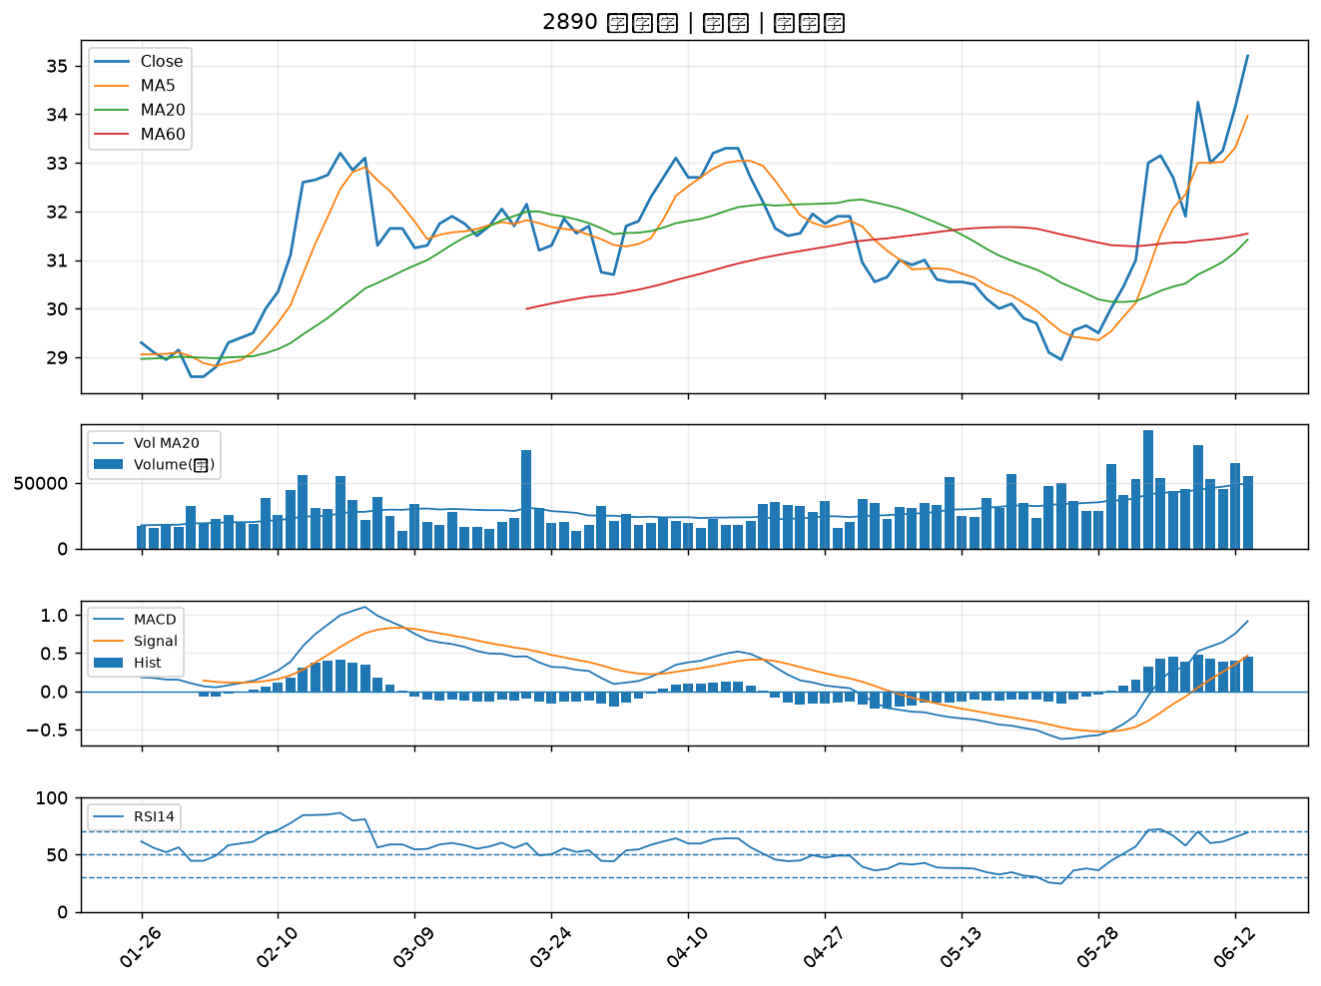

2472 立隆電｜B級
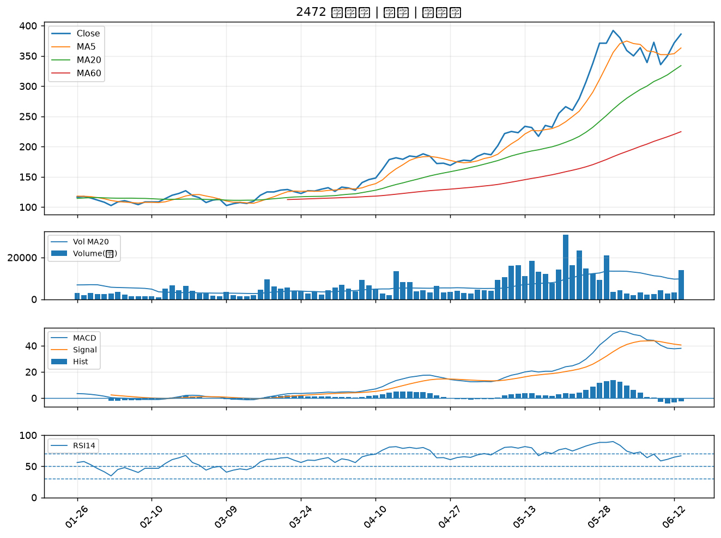

3152 璟德｜B級
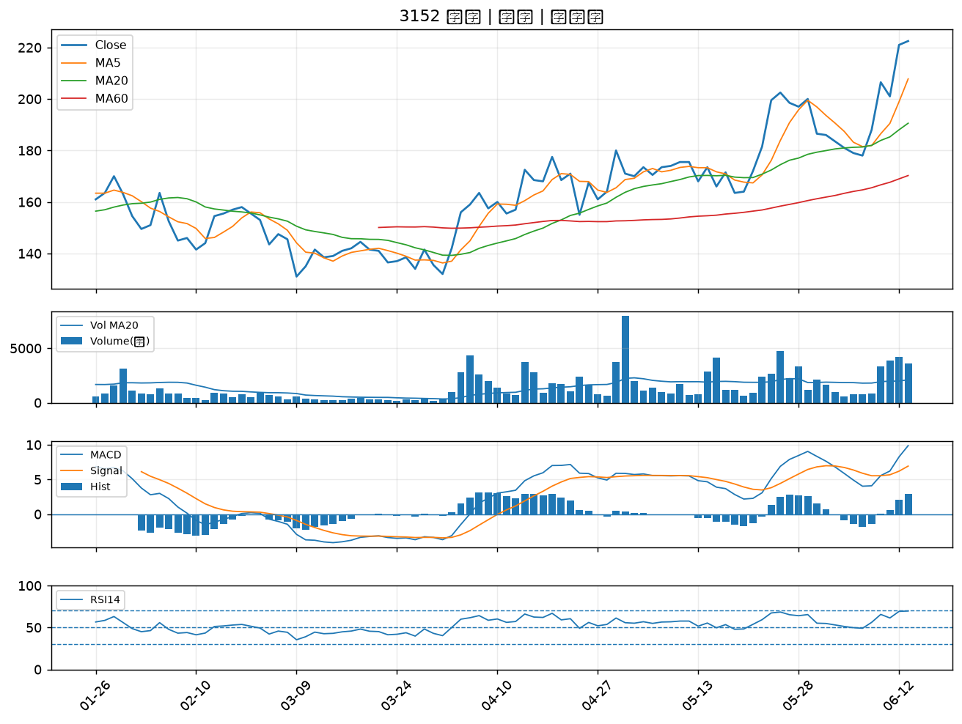

7780 大研生醫*｜B級

